Sheet1
Diagrama de Gantt

 | Nome da Tarefa | Início | Término | Duração (dias)

 | Redação do relatório | 2018-02-26 | 2018-02-28 | 2
 | Diagrama de navegação | 2018-03-07 | 2018-03-08 | 1
 | Diagrama de classes | 2018-03-05 | 2018-03-06 | 1
 | Criação do cenário | 2018-03-07 | 2018-03-14 | 7
 | Início do desenvolvimento do jogo | 2018-03-10 | 2018-03-21 | 11
 | Redação do relatório | 2018-03-20 | 2018-03-23 | 3
 | Menus e Áudio | 2018-03-24 | 2018-04-10 | 17
 | Desenvolvimento do jogo | 2018-03-24 | 2018-05-18 | 55
 | Testes de jogabilidade | 2018-05-01 | 2018-05-18 | 17
 | Finalizações | 2018-05-02 | 2018-05-18 | 16

Ou, Clique Aqui Para Começar o Seu Próprio Gráfico de Gantt no Smartsheet

 |  |  |  |  | Crie seu Gráfico de Gantt no Smartsheet

 |  | `
 |  |  |  |  |  | Acompanhe o seu projeto com esse gráfico de Gantt interativo
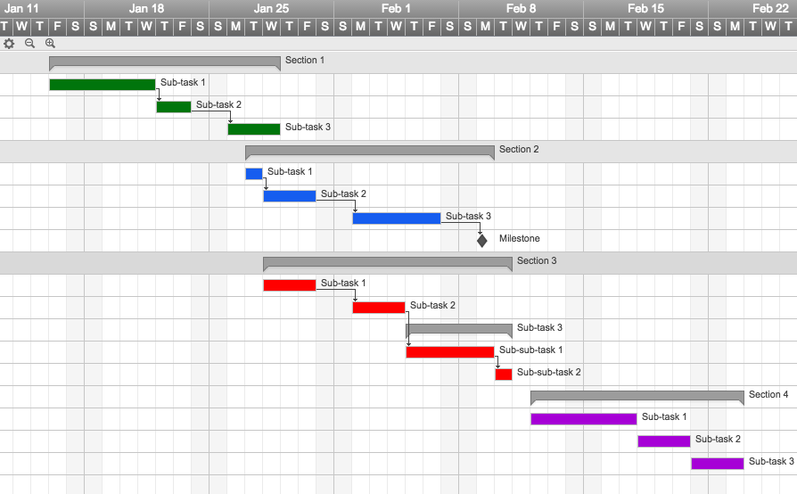
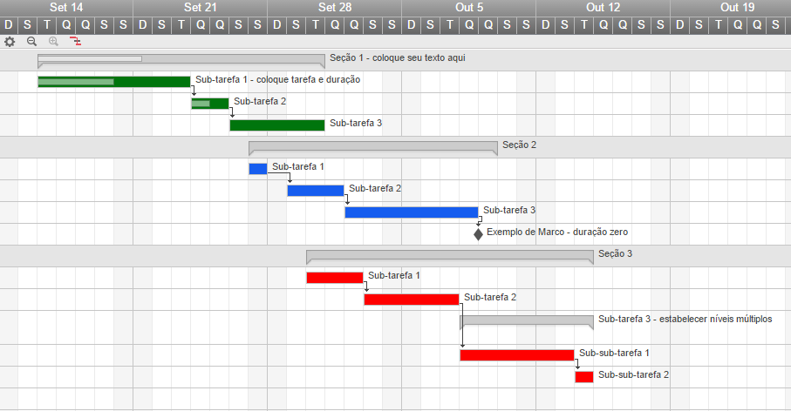

 |  |  |  |  |  | ✓ Cadastramento instantâneo

 |  |  |  |  |  | ✓ Não precisa de cartão de crédito
 |  |  |  |  |  | ✓ Nada para instalar

